상품제안서
클래식 메모필통패드 | 상품코드: F01447

 |  |  |  |  |  |  | 02-412-0044 | www.easy1.co.kr
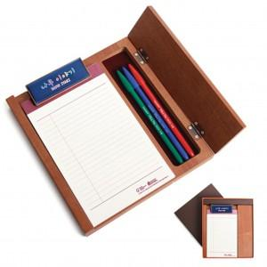

【상세/제작정보】 | 고급스러운애쉬(Ash) 무늬목 소재로 만들어 내츄럴한 스타일 리갈패드(A5형) 기본 1권이 내장

【인쇄/포장옵션】 | 에폭시 / 포장지포장

【공급단가】 | 수량 | 50~ | 100~ | 500~ | 1,000~ | 3,000~
*VAT별도 | 단가 | 16,200원 | 15,600원 | 15,000원 | 14,400원 | 14,040원

【상품 URL】 | https://easy1.co.kr:443/src/goods_detail.php?gdno=1447

